画面レイアウト
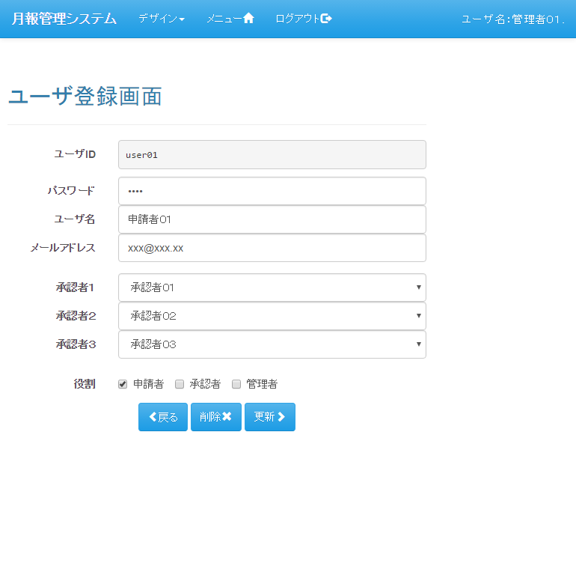
画面レイアウト |  | プロジェクト | 月報管理システム | 作成日 |  |  | 作成者 |  |  | 承認 | ページ
 |  | システム | 月報管理システム | 2016-08-22 |  |  | FS壁谷
サブシステム | - | 機能名 | ユーザ登録画面
表示パターン | 新規 |  |  |  | 機能概要（画面・処理）

 |  |  |  |  | 【機能概要】
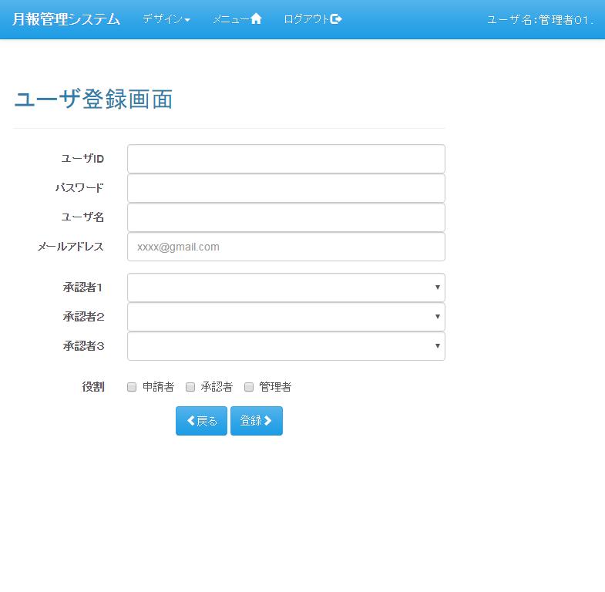
 |  |  |  |  |  | ユーザの登録、更新、削除を行う

 |  |  |  |  | 【利用権限】

 |  |  |  |  |  | 管理者 |  | ： | ○
 |  |  |  |  |  | 承認者 |  | ： | ×
 |  |  |  |  |  | 申請者 |  | ： | ×

表示パターン | 更新 |  |  |  | 機能概要（画面・処理）

画面遷移
画面遷移 |  | プロジェクト | 月報管理システム | 作成日 | 作成者 |  |  | 承認 | ページ
 |  | システム | 月報管理システム | 2016-08-22 | FS壁谷
サブシステム | - | 機能名 | ユーザ登録画面
遷移図 |  |  |  |  | 備考

凡例
：親画面
：子画面
：画面遷移
：別画面表示
：分岐、合流

「ユーザ登録」アンカー
メニュー

「登録」ボタン
「（明細）選択」ボタン
ユーザ一覧
ユーザ登録
 |  |  |  |  | 【画面遷移元】
 |  |  |  |  |  | ・ | メニュー画面
 |  |  |  |  |  | ・ | ユーザ一覧画面

「登録」ボタン
「更新」ボタン
「削除」ボタン
「戻る」ボタン
 |  |  |  |  | 【画面遷移先】
 |  |  |  |  |  | ・ | メニュー画面
 |  |  |  |  |  | ・ | ユーザ一覧画面

[ユーザ一覧からの遷移時]

[メニューから遷移時]

画面入出力
画面入出力 |  |  | プロジェクト |  | 月報管理システム |  |  | 作成日 | 作成者 | 承認 | ページ
 |  |  | システム |  | 月報管理システム |  |  | 2016-08-22 | FS壁谷
サブシステム | - |  | 機能名 |  | ユーザ登録画面
出力 |  |  |  | 入力 |  |  | 編集
出力先 |  | 項目名 |  | 入力元 |  | 項目名

【委託業者補足情報マスタ】
自排出事業者のデータ
委託業者補足情報マスタ |  | 排出事業者コード |  | 画面(非表示) |  | 排出事業者コード | ユーザーの所属する排出事業者コード
 |  |  |  |  |  |  | 代行ログインしている場合には、代行ログイン先の排出事業者コード
委託業者補足情報マスタ |  | 委託業者コード |  | 画面 |  | 業者コード
委託業者補足情報マスタ |  | 補足資料コード |  | 画面(非表示) |  | 補足資料コード | 「排出事業者コード」と「委託業者コード」の組み合わせ単位で、
 |  |  |  |  |  |  | 既に登録されている補足資料コードのMAX値+1で算出
委託業者補足情報マスタ |  | 補足資料区分 |  | 画面 |  | 補足資料区分 | 画面での選択内容によって登録値が決定
 |  |  |  |  |  |  | ・「許可証写し」⇒「11」 ・「契約書写し」⇒「12」 ・「現地確認画像」⇒「21」 ・「その他補足資料」⇒「99」
委託業者補足情報マスタ |  | 補足資料タイトル名 |  | 画面 |  | 補足資料タイトル
委託業者補足情報マスタ |  | 補足資料ファイル名 |  | 画面 |  | 補足資料ファイル名
委託業者補足情報マスタ |  | 許可区域コード |  | 画面(非表示) |  | 許可区域コード
委託業者補足情報マスタ |  | 許可区分 |  | 画面(非表示) |  | 許可区分
委託業者補足情報マスタ |  | 許可証番号 |  | 画面 |  | 許可番号
委託業者補足情報マスタ |  | 排出事業場コード |  | 画面(非表示) |  | 排出事業場コード | ユーザーの所属する排出事業場コード
未完成
 |  |  |  |  |  |  | 代行ログインしている場合には、代行ログイン先の排出事業場コード
委託業者補足情報マスタ |  | 契約書コード |  | 画面 |  | 契約書コード
委託業者補足情報マスタ |  | 委託事業場コード |  | 画面 |  | 委託事業場コード
委託業者補足情報マスタ |  | 削除フラグ |  | - |  | - | 「0」固定
委託業者補足情報マスタ |  | 作成者 |  | 画面(非表示) |  | ユーザーID
委託業者補足情報マスタ |  | 作成年月日 |  | SQLで取得 |  | - | SYSDATEにより指定
委託業者補足情報マスタ |  | 最終更新者 |  | 画面(非表示) |  | ユーザーID
委託業者補足情報マスタ |  | 最終更新年月日 |  | SQLで取得 |  | - | SYSDATEにより指定
委託業者補足情報マスタ |  | 登録元排出事業者コード |  | 画面(非表示) |  | 排出事業者コード | ユーザーの所属する排出事業者コード
 |  |  |  |  |  |  | 代行ログインしている場合には、代行ログイン先の排出事業者コード
委託業者補足情報マスタ |  | 登録元委託業者コード |  | 画面 |  | 業者コード
委託業者補足情報マスタ |  | 登録元補足資料コード |  | 画面(非表示) |  | 補足資料コード | 「排出事業者コード」と「委託業者コード」の組み合わせ単位で、
 |  |  |  |  |  |  | 既に登録されている補足資料コードのMAX値+1で算出
委託業者補足情報マスタ |  | JWNET加入者番号 |  | 画面(非表示) |  | JWNET加入者番号
委託業者補足情報マスタ |  | JWNET事業場番号 |  | 画面(非表示) |  | JWNET事業場番号
委託業者補足情報マスタ |  | JWNET情報ロック区分 |  | 画面 |  | 現地確認連携対象 | 画面での表示値によって登録値が決定
 |  |  |  |  |  |  | ・「○」⇒「1」 ・「-」⇒0」

他排出事業者のデータ
委託業者補足情報マスタ |  | 排出事業者コード |  | SQLで取得 |  | - | 連携先の排出事業者コード
委託業者補足情報マスタ |  | 委託業者コード |  | SQLで取得 |  | - | 連携先の委託業者コード
委託業者補足情報マスタ |  | 補足資料コード |  | SQLで取得 |  | - | 「排出事業者コード」と「委託業者コード」の組み合わせ単位で、
 |  |  |  |  |  |  | 既に登録されている補足資料コードのMAX値+1で算出(連携先のデータで算出)

